20240222~20240229 MENU MENU_SALE_PRICE의 그래프
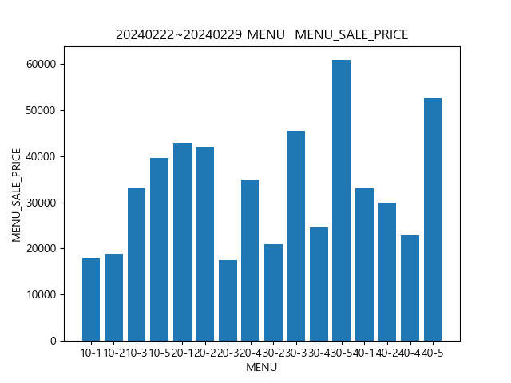

20240222~20240229 CATE_ID MENU_SALE_PRICE의 그래프
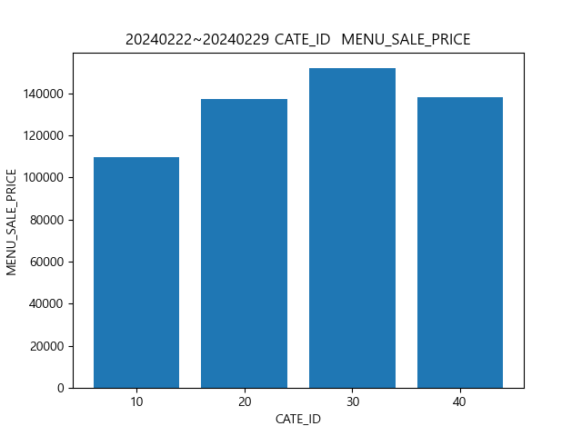

20240222~20240229 USER_SEX MENU_SALE_PRICE의 그래프
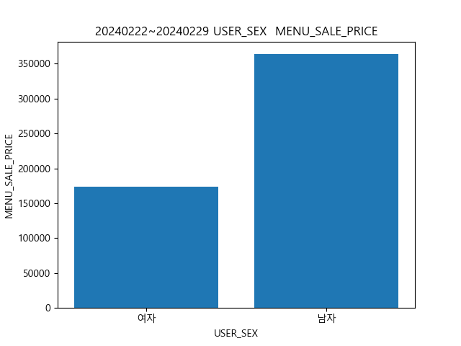

20240222~20240229 USER_SEX MENU MENU_SALE_PRICE의 그래프
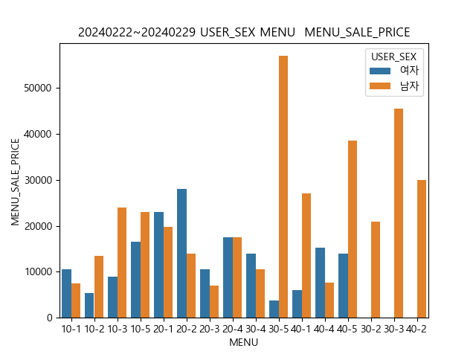

20240222~20240229 USER_SEX CATE_ID MENU_SALE_PRICE의 그래프
